DHO-UVOZ DATOTEKE eDAVKI
 | PRIPRAVA IN SHRANJEVANJE NAPOVEDI DOH-DHO V ZAPISU XML

1. | Odprete predizpolnjeno datoteko XML-Doh-Dho in izpolnite vse podatke, za katere se predvideva obvezen vnos podatkov
 | V pomoč pri izpolnjevanju datoteke vam je na voljo kontekstna pomoč z navodili za izpolnitev napovedi DOH-DHO.

2. | Po koncu vnosa podatkov v napovedi DOH-DHO odprete Beležnico


3. | Podatke iz zavihka XML iz predizpolnjene datoteke XML-Doh-Dho (zavihek DOHKAP 2) skopirate v beležnico.

 | Primer kopiranja podatkov iz zavihka XML v beležnico:
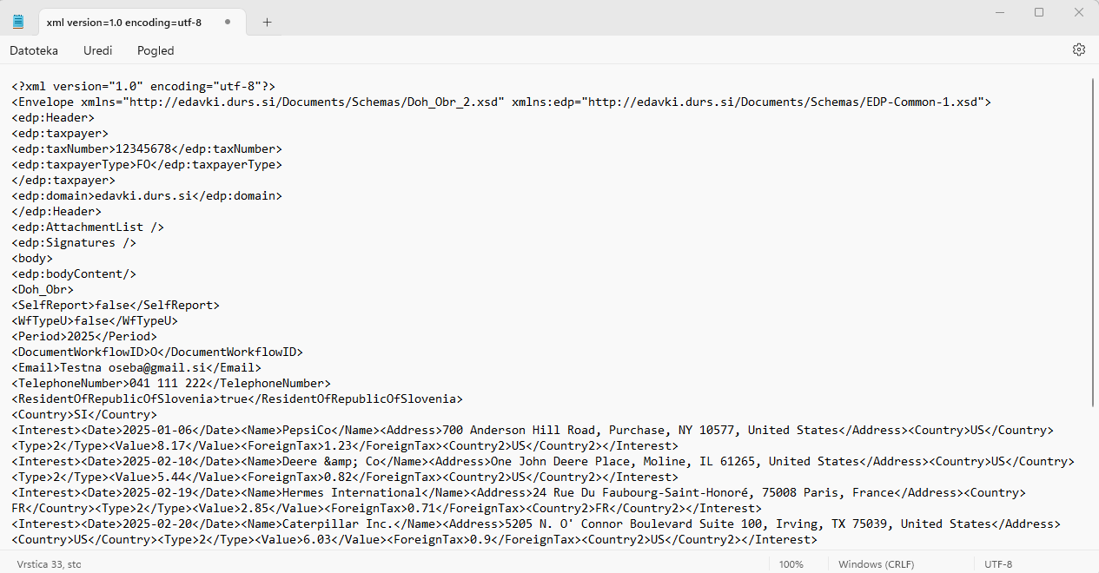

4. | Datoteko v beležnici shranite v obliko datoteke .xml
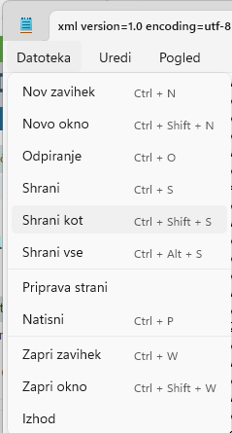

 | Izberete mapo, kamor boste shranili shranjeno napoved - datoteko XML
 | Vpišete ime datoteke in na koncu dodate .xml
 | izberete vrsto datoteke: Vse datoteke

 | S klikom na polje SHRANI se vam v prej izbrano mapo na računalniku shrani napoved DOH-DHO v obliki zapisa XML, katero lahko v nadaljevanju uvozite na eDavke
 | Primer shranjene datoteke v XML zapisu:

 | UVOZ DATOTEKE NA eDavke

1. | Vpišete se v portal eDavke
2. | V zavihku Dokumenti izberite Uvoz
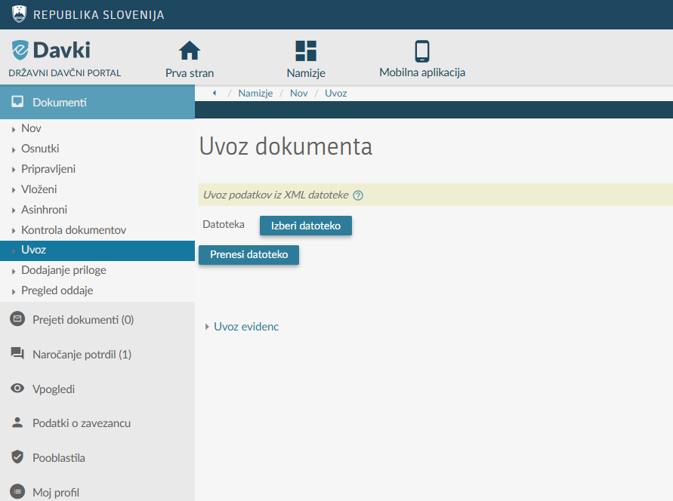

3. | S klikom na polje Izberi datoteko izberete prej shranjeno datoteko v zapisu XML
4. | Uvoz podatkov potrdite s klikom na polje Prenesi Datoteko
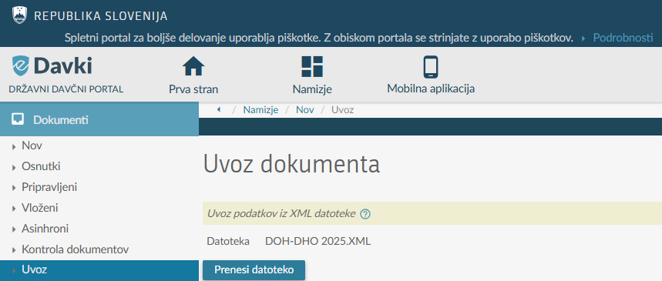

 | Če ste datoteko XML - Napoved DOH-DHO izpolnili v skladu z navodili, potem je uvoz datoteke uspešen in vsi podatki so uspešno uvoženi v napoved DOH-DHO na eDavkih.
 | Če ste pri pripravi datoteke storili napako, pa vam javi obvestilo glede napake. Glede na navedeno morate popraviti izvorno tabelo (zavihek DOHKAP 2) in ponoviti postopek shranjevanja ter uvoza datoteke na eDavke.

